Feuil1
Nom | Fabricant | Distributeur | Prix | Délais | Caractéristiques | Libraries | Référence | Photos | Lien Internet
Module RFID | Joy-It | GoTronic | 17€80 | 4-5 jours | Alimentation: 3,3 Vcc Fréquence: 13,56 MHz Protocole Mifare Interface SPI Dimensions (sans les broches): 61 x 40 mm Hauteur avec les broches : 8 mm | MFRC522 | RFID-RC522 | 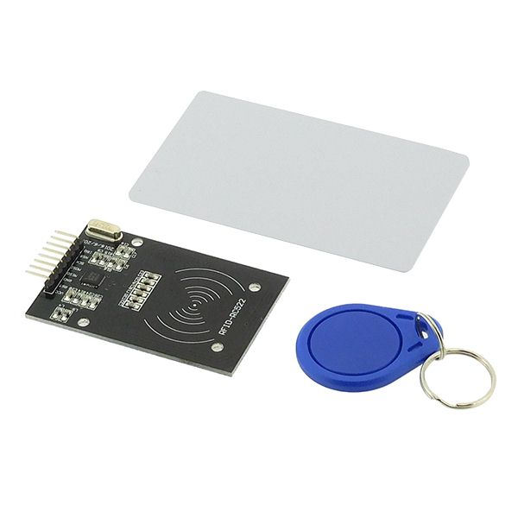 | https://www.gotronic.fr/art-module-rfid-13-56-mhz-tag-rc522-25651.htm

